ALDEBARAN
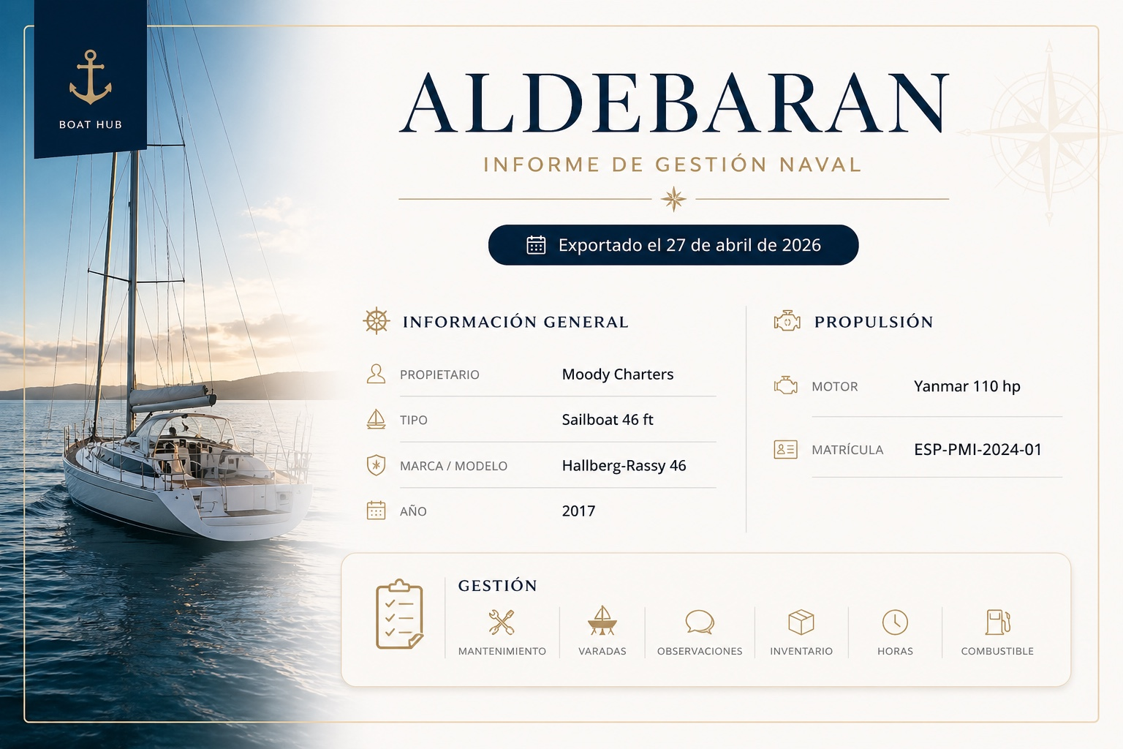
ALDEBARAN

INFORME DE GESTIÓN NAVAL

 |  | Exportado el 27 de abril de 2026

INFORMACIÓN GENERAL |  |  | PROPULSIÓN

Propietario | Moody Charters |  | Motor | Yanmar 110 hp

Tipo | Sailboat 46 ft |  | Matrícula | ESP-PMI-2024-01

Marca / Modelo | Hallberg-Rassy 46

Año | 2017

GESTIÓN

Mantenimiento | Varadas | Observaciones | Inventario | Horas | Combustible

